상품제안서
[스타벅스] 시그니처 JNX 보온병 500ml | 상품코드: F31659

 |  |  |  |  |  |  | 02-412-0044 | www.easy1.co.kr
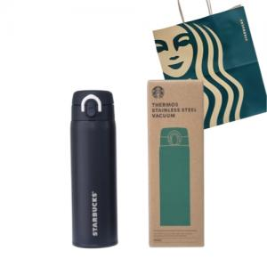

【상세/제작정보】

【인쇄/포장옵션】 | 레이저 / 쇼핑백

【공급단가】 | 수량 | 30~ | 50~ | 100~ | 300~ | 500~
*VAT별도 | 단가 | 47,000원 | 46,500원 | 46,000원 | 45,500원 | 45,000원

【상품 URL】 | http://www.easy1.co.kr/src/goods_detail.php?gdno=31659

